TABLA DE RANGOS
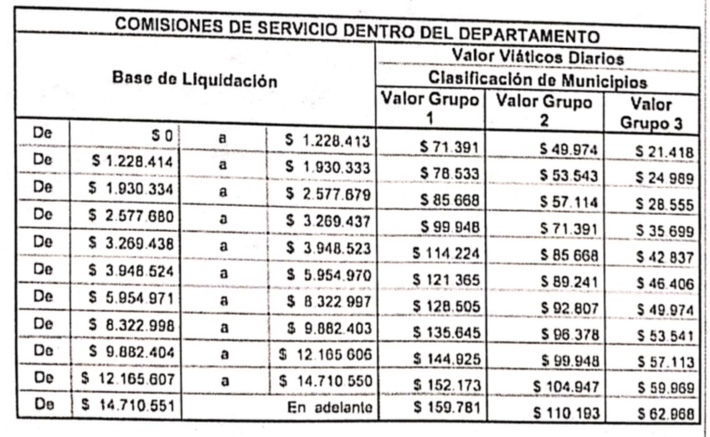
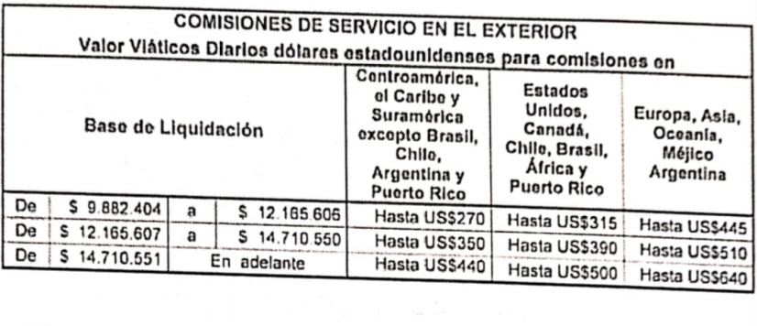
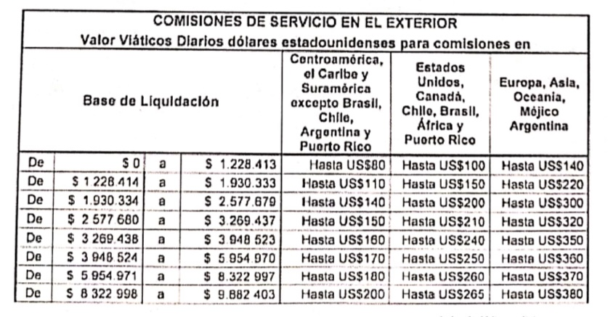
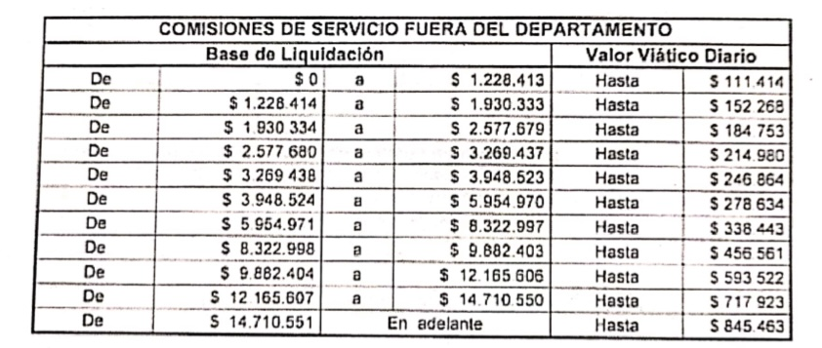
DISTRIBUCIÓN DE MUNICIPIOS POR GRUPO
GRUPO 1 |  | GRUPO 2 |  |  |  |  |  | GRUPO 3
1 | BELTRAN G1 | 27 | AGUA DE DIOS G2 | 53 | JUNIN G2 | 79 | TIBACUY G2 | 90 | BOJACA G3 | 116 | ZIPAQUIRA G3
2 | CABRERA G1 | 28 | ALBAN G2 | 54 | LA MESA G2 | 80 | TIBIRITA G2 | 91 | CAJICA G3
3 | CAPARRAPI G1 | 29 | ANAPOIMA G2 | 55 | LA VEGA G2 | 81 | TOCAIMA G2 | 92 | CHIA G3
4 | CHAGUANI G1 | 30 | ARBELAEZ G2 | 56 | LENGUAZAQUE G2 | 82 | UBAQUE G2 | 93 | COGUA G3
5 | EL PEÑON G1 | 31 | ANOLAIMA G2 | 57 | MACHETA G2 | 83 | UBATE G2 | 94 | COTA G3
6 | GACHALA G1 | 32 | APULO G2 | 58 | MANTA G2 | 84 | UNE G2 | 95 | EL ROSAL G3
7 | GUADUAS G1 | 33 | BITUIMA G2 | 59 | NILO G2 | 85 | UTICA G2 | 96 | FACATATIVA G3
8 | GUATAQUI G1 | 34 | CACHIPAY G2 | 60 | NIMAIMA G2 | 86 | VIANI G2 | 97 | FUNZA G3
9 | GUIERREZ G1 | 35 | CARMEN DE CARUPA G2 | 61 | NOCAIMA G2 | 87 | VILLAPINZON G2 | 98 | GACHANCIPA G3
10 | JERUSALEN G1 | 36 | CAQUEZA G2 | 62 | PACHO G2 | 88 | VILLETA G2 | 99 | GRANADA G3
11 | LA PALMA G1 | 37 | CHIPAQUE G2 | 63 | PANDI G2 | 89 | VIOTA G2 | 100 | GUASCA G3
12 | LA PEÑA G1 | 38 | CHOACHI G2 | 64 | PASCA G2 |  |  | 101 | LA CALERA G3
13 | MEDINA G1 | 39 | CHOCONTA G2 | 65 | QUEBRADANEGRA G2 |  |  | 102 | MADRID G3
14 | NARIÑO G1 | 40 | CUCUNUBA G2 | 66 | QUETAME G2 |  |  | 103 | MOSQUERA G3
15 | PIAME G1 | 41 | EL COLEGIO G2 | 67 | RICAURTE G2 |  |  | 104 | NEMOCON G3
16 | PARATEBUENO G1 | 42 | FOSCA G2 | 68 | SAN ANTONIO DEL TEQUENDAMA G2 |  |  | 105 | SESQUILE G3
17 | PUERTO SALGAR G1 | 43 | FOMEQUE G2 | 69 | SAN BERNARDO G2 |  |  | 106 | SIBATE G3
18 | PULI G1 | 44 | FUQUENE G2 | 70 | SAN FRANCISCO G2 |  |  | 107 | SOACHA G3
19 | QUIPILE G1 | 45 | FUSAGASUGA G2 | 71 | SAN JUAN DE RIO SECO G2 |  |  | 108 | SOPO G3
20 | SAN CAYETANO G1 | 46 | GACHETA G2 | 72 | SASAIMA G2 |  |  | 109 | SUBACHOQUE G3
21 | TOPAIPI G1 | 47 | GAMA G2 | 73 | SILVANIA G2 |  |  | 110 | SUESCA G3
22 | UBALA G1 | 48 | GUACHETA G2 | 74 | SIMIJACA G2 |  |  | 111 | TABIO G3
23 | VENECIA G1 | 49 | GIRARDOT G2 | 75 | SUPATA G2 |  |  | 112 | TAUSA G3
24 | VERGARA G1 | 50 | GUAYABAL DE SIQUIMA G2 | 76 | SUSA G2 |  |  | 113 | TENJO G3
25 | VILLAGOMEZ G1 | 51 | GUATAVITA G2 | 77 | SUTATAUSA G2 |  |  | 114 | TOCANCIPA G3
26 | YACOPI G1 | 52 | GUAYABETAL G2 | 78 | TENA G2 |  |  | 115 | ZIPACON G3

